Trang tính1
git@104.199.232.250:daito/back-office.git
tạo key
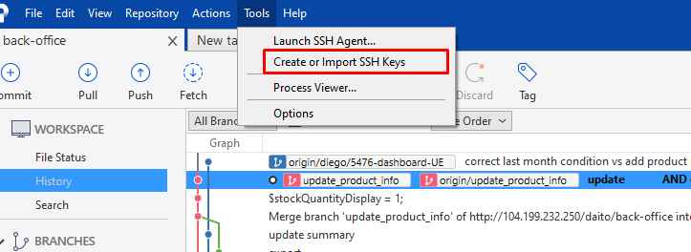

Di chuyển chuột để tạo key
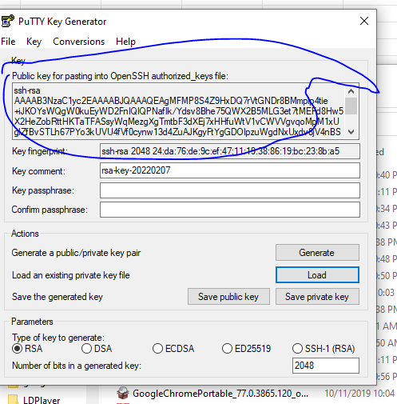

Lưu file
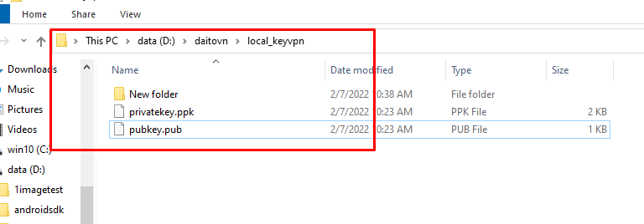

Lưu key và copy public key
dán key vào đây
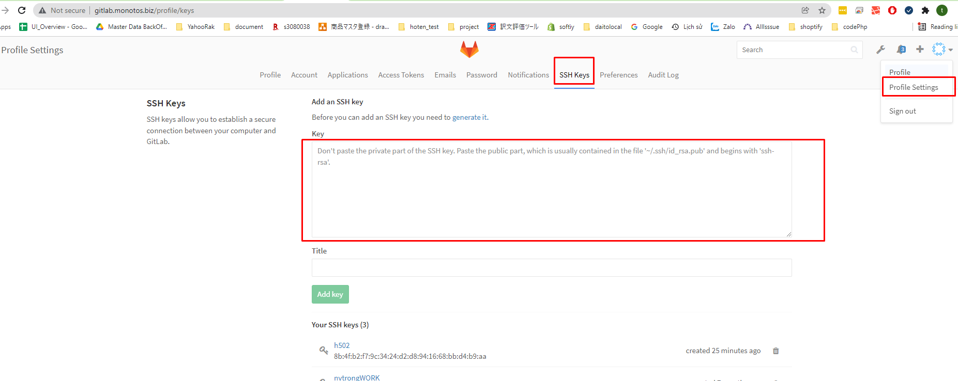

Khi clone nếu ko thành công chú ý vao icon bên dưới

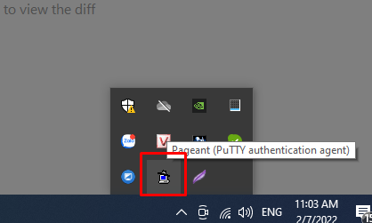

click và mở ra để import private key vào

Phối hợp với gitwindow toirse Git để có thể pull push từ phpstorm | https://download.tortoisegit.org/tgit/2.13.0.0/TortoiseGit-2.13.0.1-64bit.msi

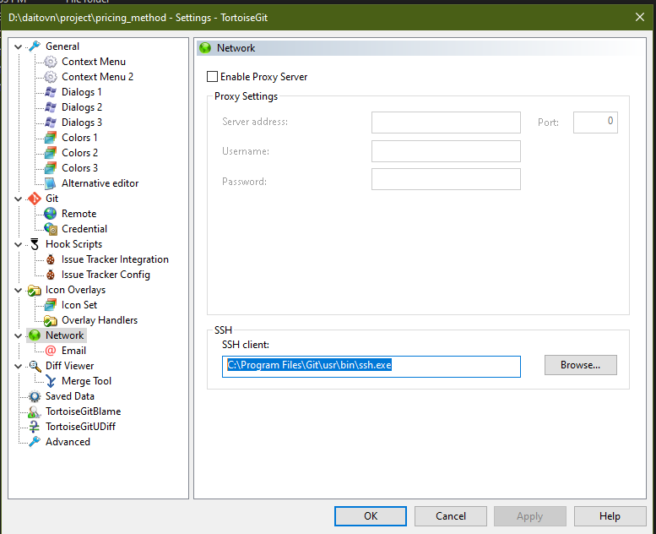

 |  |  | Default
 |  |  | C:\Program Files\TortoiseGit\bin\TortoiseGitPlink.exe
 |  |  | C:\Program Files\Git\usr\bin\ssh.exe

go cmd pull
add variable key
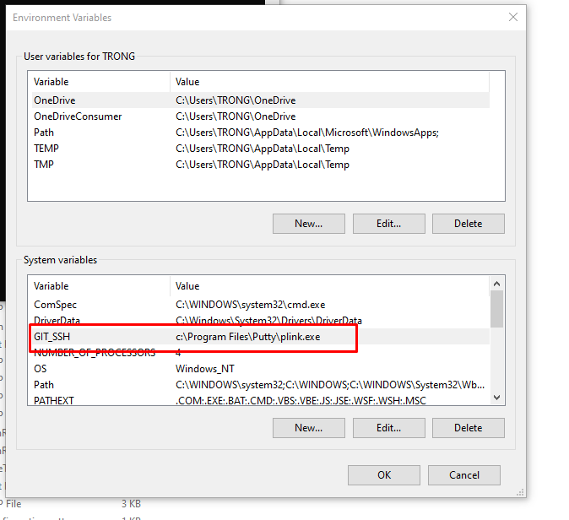

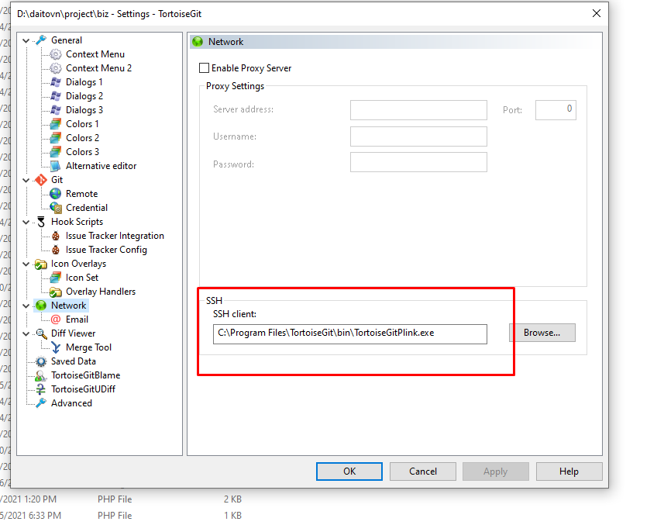

Couldn't load this key (OpenSSH-SSH-2 private key)
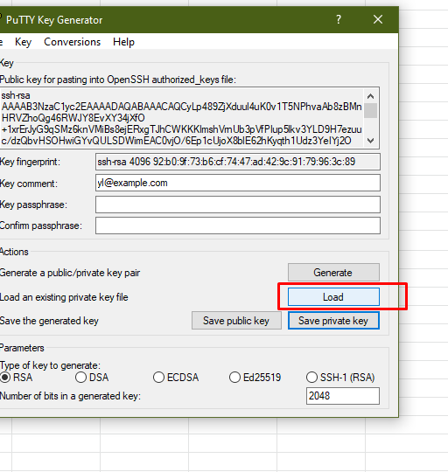

 |  | Load id_rsa rồi lưu lại để được ppk

